시중가 근거서류
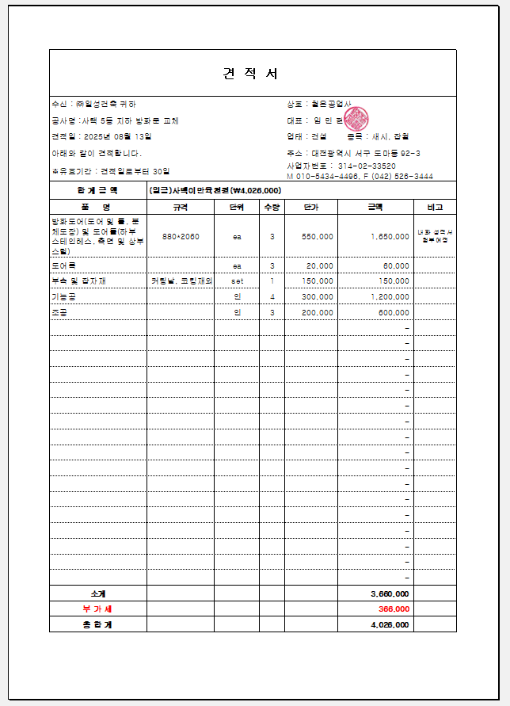
<첨부_방화문 제작, 철거 및 설치 전문업체 견적서>

